상품제안서
SIGG 지그 쉴드 썸 원 진공 워터보틀 500ml | 상품코드: S37413

 |  |  |  |  |  |  | 02-713-8555 | www.synergygift.co.kr
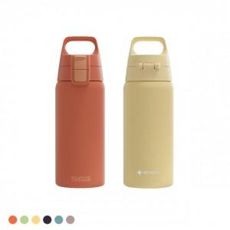 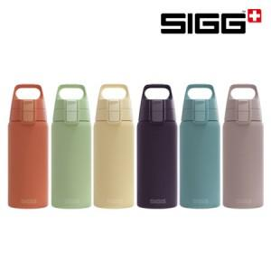

【상세/제작정보】

【인쇄/포장옵션】 | 레이저 / 시판박스

【공급단가】 | 수량 | 50~ | 100~ | 500~ | 1,000~ | 2,000~
*VAT별도 | 단가 | 25,000원 | 24,600원 | 24,000원 | 23,400원 | 23,000원

【상품 URL】 | https://www.synergygift.co.kr:443/src/goods_detail.php?gdno=37413

